1ST. PROTO
STYLE# |  | 1140391
DESCRIPTION |  | ATH MESH ZIP HOOD
COLOR |  | SU26
SIZE |  | M | DATE: 10/14/2025

 | PICTURES FRONT
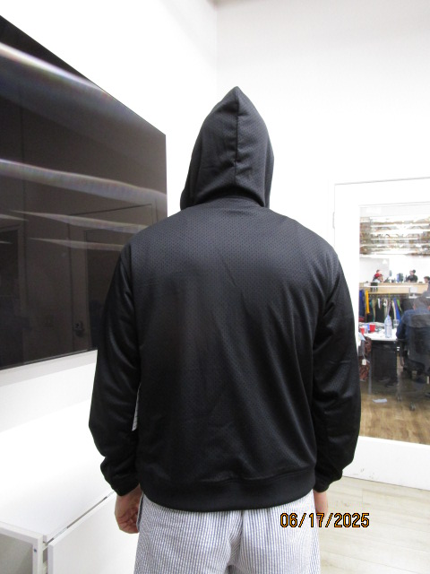 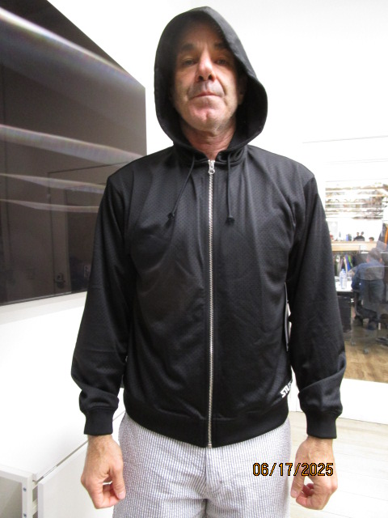

SMS
STYLE# |  | 1140391
DESCRIPTION |  | ATH MESH ZIP HOOD
COLOR |  | SU26
SIZE |  | M | DATE: 10/14/2025

 | PICTURES FRONT
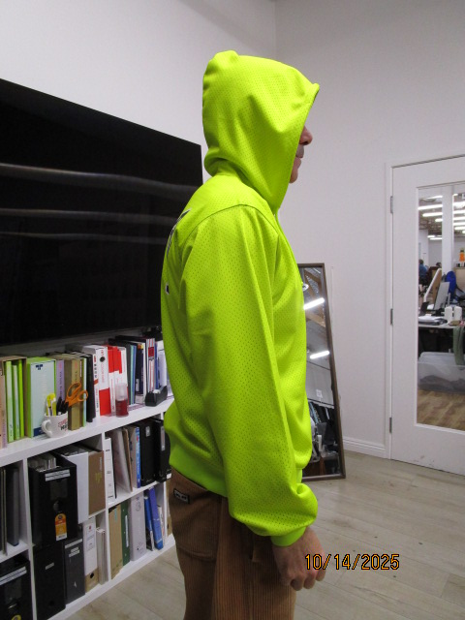 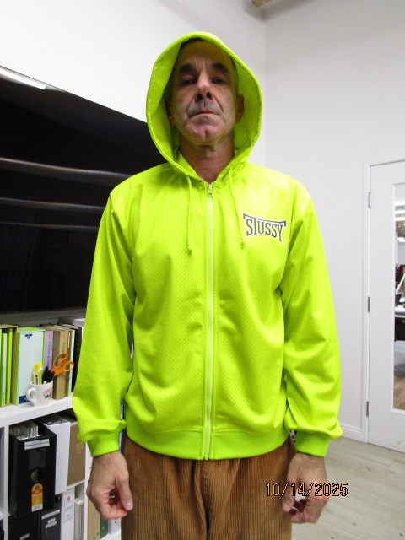

CHANGE TO FOLD BACK 1"ELASTIC HEM AT CUFF AND BOTTOM HEM
THAY ĐỔI LAI TAY+ LAI ÁO THÀNH LAI LIỀN BẰNG VẢI CHÍNH CÓ LUỒN THUN BÊN TRONG 1''

